設計書
設計書

項目 | 内容
ソフト名 | 単語帳ver.2

words
単語名
分野名
info.txt
分類・動作環境 | Windowアプリケーション Visual Studio 2019 （再配布版OK）上で動作する
開発環境 | Visual Studio 2019 C++言語・WindowAPI
ファイル構造

実行ファイル
画像ファイル

コードのファイル分割 | main.cpp | ウィンドウの生成・エラー処理（主にメッセージ）
 | lpfnWndProc.h | 各ウィンドウについて（設計・定義）
 | lpfnWndProc.cpp | 各ウィンドウについて（実装）
 | KIBAN.h | データ関係について（設計・定義）
 | KIBAN.cpp | データ関係について（実装）
 | resource.h | 各ダイアログボックスの定義（定義・設計）
 | Resource.rc | 各ダイアログボックスの定義（実装）
エラー処理 | エラーは発生した場所によって分岐している。コードとしては、MyError型の例外は予期できるエラー、それ以外の例外はmain.cppのWinMain関数内でキャッチされた場合は予期しないエラー、他なら異常系（ユーザの操作ミス等）の処理である。Goto文も異常系の処理である。

テスト方針 | 1.アクティビティ図についてバグ等を検出・修正
 | 2.クラス図についてバグ等を検出・修正
 | 3.関数仕様書についてバグ等を検出・修正
 | 4.エラー処理についてバグ等・抜けをチェック・修正
 | 5.各関数について一つ作り終えたら仕様書と照らし合わせてチェック・修正
 | 6.結合テスト（ホワイトボックステスト→ブラックボックステスト）
機能 | ver.1までの機能
 | ・単語の内容の表示
 | ・単語の登録（名前・分類・内容・画像パス）（画像パスは指定しなくてもよい）
 | ・単語の検索（名前・分類）（完全一致）
 | ver.2で追加・変更する機能
 | ①メインウィンドウ上で単語の登録内容を変更することができる（追加）
 | ②画像のパスを変えても参照問題がないようにする（変更）
 | ③検索機能を、名前だけでも検索できるようにする（変更）

画像１
画面説明（メインウィンドウ）

"単語帳ver.2"と表示
①を実行するボタン（追加）
クリックすると確認メッセージボックスが出てくる。"変更ボタン"。

変更
画像（指定されていたときのみ）の表示

単語名の表示
各ダイアログボックスを出すボタン。左から"検索ボタン"、"登録ボタン"。

分類名の表示

単語の説明（内容）の表示

※このソフトを最初に起動したときは単語名・分類名・内容・画像のところには何も表示されていない。

画像２
画面説明（検索時のダイアログボックス）

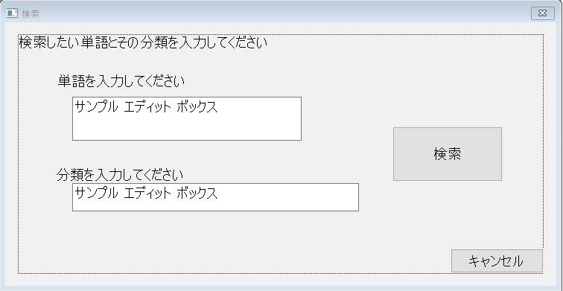

このダイアログボックスはメインウィンドウの検索ボタンを押したときに生成される"検索ダイアログボックス"。このダイアログボックスは一つも生成されてないときでかつ、"検索候補ダイアログボックス"が生成されていないときのみ生成されることができる。検索と書かれたボタンをユーザーに押されたときに、単語名しか入力されていなかったら、その単語を検索し、1件以上ヒットしたら"検索候補ダイアログボックス"を生成し、自分を壊す。両方が入力されていたらそれで検索をしてメインウィンドウに表示して自分を壊す。

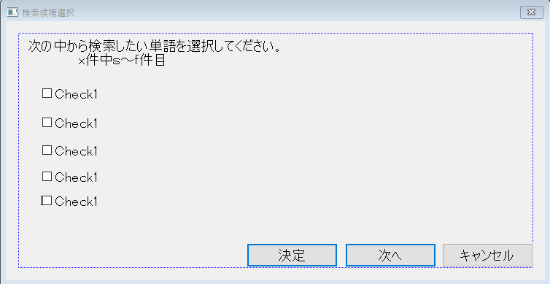

戻る

このダイアログボックスは"検索ダイアログボックス"から生成される"検索候補選択ダイアログボックス"。検索候補が5件以上見つかったときに次へと書かれたボタンを押すとその次の検索候補が表示される。5つのチェックボックスのうちの一つチェックがついた状態で決定と書かれたボタンを押すと、その単語の単語名、分類名、内容、画像（無い場合有）がメインウィンドウに表示される。その時に自分を壊す。

画面３
画面説明（登録時のダイアログボックス）

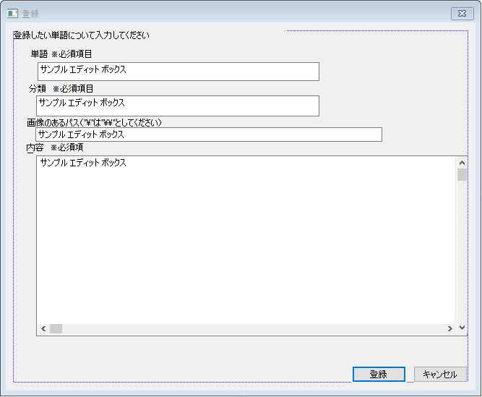

このダイアログボックスはメインウィンドウの登録ボタンを押したときに生成される"登録ダイアログボックス"である。このダイアログボックスは自身が一つも生成されてないときにのみ生成されることができる。必須項目のすべてが入力されてる状態で登録と書かれているボタンが押されると登録される。

※すべてのダイアログボックスはキャンセルと書かれたボタンを押すと自分を壊す
※これ以降では「xと書かれたボタン」→「xボタン」とする。

アクティビティ図
アクティビティ図（大雑把に・エラー処理・異常系は省く）

グローバル変数 | 検索候補選択ダイアログボックス | 検索ダイアルボックス | 登録ダイアルボックス | メインウィンドウ

flug_I
 |  |  |  | 登録ボタンを押された
flug_i

true
false

M1
登録ダイアログ生成
flug_i=true

登録ダイアログハンドル

 |  |  | 登録ボタンを押された
入力されたデータを取得
 |  |  |  | 検索ボタンを押された
flug_r
kiban->set()
flug_I

true
false
Kiban

kiban->run()
true
false
登録ダイアログ生成
flug_r=true
kiban
上の処理に成功したか
M2
成功
検索ダイアログハンドル

 |  | 検索ボタンを押された
入力されたデータを取得
M3

メインウィンドウにWM_PAINTメッセージ
M4
Kensaku.set()
代入
flug_i=false

Kensaku.run()

上の処理に成功したか
 |  |  | キャンセルボタンが押された
代入
失敗
成功
flug_i=false
M5

Kensaku.GetStats()
成功

戻り値>1
戻り値=1
処理2
処理1
M6
kiban
（ポインタ）Kensaku
検索候補選択ダイアログハンドル |  |  |  | WM_PAINT
「単語」・「分類」を各々の場所に表示
 | 次へボタンを押された
( Kensaku->GetStats() )>=now*5+1
メインウィンドウにWM_PAINTメッセージ

kiban.TF()
（ポインタ）Kensaku
kiban
代入
単語名・分類名・内容をそれぞれ対応するところに表示する
flug_r=false
false
true
指定の文字を取得してチェックボックスに入力①
kiban

M7
 |  | キャンセルボタンが押された
代入
kiban.file!=NULL
flug_r=false
kiban

画像のロード
 | 戻るボタンが押された
now>1
ロードに成功したか

（ポインタ）Kensaku

false
true
画像の表示

指定の文字を取得してチェックボックスに入力②
M10

M8
 |  |  |  | WM_DESTROY
Keisan!=NULL

この時に int CPoint を使う(0～4)
（ポインタ）Kensaku
 | 決定ボタンが押された
チェックが1つにつけられてるか
false
true

delete Keisan

false
true
M9
Kensaku(delete)
各ハンドル・各フラグ

kiban
処理３

（ポインタ）Kensaku

メインウィンドウにWM_PAINTメッセージ

代入
flug_r=false

Kensaku(delerete)

 | キャンセルボタンが押された
代入
flug_r=false

アクティビティ図の説明
アクティビティ図説明

項目 | 説明
アクティビティ図の見方 | グローバル変数のところを省き、全て非同期的に（並列して）実行される関数（コールバック関数）である。実線矢印でつながったものはつながってる処理である。グローバル変数のところを点線でつながっているところはlpfnWndProc.cpp上にある内部リンゲージをもつグローバル変数に対して読み取り、書き込み等をしているという意味である。（lpfnWndProc.cppでつかうグローバル変数はすべてここに出ている。）メッセージごとに太枠四角形で始まり、そのメッセージの部分の終わりを二重線で表してる。

 | その関数の始まり（生成）を表す。始まっているところで出た場合は、その色の対応する関数の生成を表し、非同期的に（並列して）その関数が呼ばれ始めるという意味である。

 | その関数の終わり（壊されること）を表す記号。これが現れるまで永遠と非同期的に（並列して）呼ばれ続ける（例外を省く）

M1
 | 「既に単語の登録をするダイアログボックスが開いています」と表示するメッセージボックス

M2
 | 「既に単語の検索をするダイアログボックスが開いています」と表示するメッセージボックス

M3
 | 「単語の登録に成功しました」と表示するメッセージボックス

M4
 | 「単語の登録に失敗しました！」と表示するメッセージボックス

M5
 | 「単語が存在しませんでした！」と表示するメッセージボックス

M6
 | 「単語の検索に成功しました」と表示するメッセージボックス

M7
 | 「これ以上の単語はヒットしていません！」と表示するメッセージボックス

M8
 | 「今の状態で1件目から表示されています！」と表示するメッセージボックス

M9
 | 「チェックボックスのチェックは必ず一つにチェックを入れてください！」と表示するメッセージボックス

M10
 | 「何らかの原因によって画像が正常にロードされませんでした！」と表示するメッセージボックス

処理1
処理2
処理３
エラー処理・異常系 | 異常系は各関数表で、エラーはエラー処理のところに書いてあります。
 | これについては関数使用表のところで説明する。

クラス定義書
クラス設計書

class KIBAN |  | class KIBAN_KENSAKU（KIBANを継承)
pubric | TCHAR* word//単語名 | private | CString *Cjunl//分類名（結果）
pubric | TCHAR* junl//分類名 | pubric | int run(void)//検索の実行
pubric | TCHAR* info//内容 | pubric | BASIC_KIBAN operator[](int a)//アクセス
pubric | TCHAR* file//画像（パスが入ったりする） | pubric | int GetStats(void)//総候補件数を知る
pubric | size_t size_w//単語名のサイズ | pubric | KIBAN_KENSAKU(void)//コンストラクタ
pubric | size_t size_j//分類名のサイズ | pubric | ~KIBAN_KENSAKU(void)//デストラクタ
pubric | size_t size_i//内容のサイズ
pubric | size_t size_f//画像（パス等）のサイズ
pubric | bool TF//trueなら外部が読み取ってよい
pubric | void set(void)//リセット
pubric | void set(TCHAR* str, size_t sz)//一つずつセット
pubric | int run(int a)//登録等の実行
private | int FileMove(void)//画像をコピー
pubric | KIBAN(void)//コンストラクタ |  |  | クラス図
pubric | void oparator=(BASIC_KIBAN)//単語情報のセット
pubric | ~KIBAN(void)//デストラクタ
class KIBAN

 | strtuc BASIC_KIBAN(KIBANと継承関係無し)
 | TCHAR* word//単語名
 | TCHAR* junl//分類名
 | TCHAR* info//内容
class KIBAN_KENSAKU
 | TCHAR* file//画像（パスが入ったりする）
 | size_t size_w//単語名のサイズ
 | size_t size_j//分類名のサイズ
 | size_t size_i//内容のサイズ
 | size_t size_f//画像（パス等）のサイズ

クラス役割表 |  |  | ファイルの取り扱い
クラス名 | 役割 |  | このソフトでデータを直接扱うのはここに挙げたクラスのみである。たどり方は「"word"(フォルダー)\単語名(一つ以上のフォルダー)\分類名（一つ以上のフォルダー）\info.txt(内容)と\単語名の画像」である。
KIBAN | メインウィンドウのプロキシ関数に単語情報を受け渡すのと単語を登録する役割を担う。

KIBAN_KENSAKU | 単語を検索し、複数候補がある場合（＝分類が未入力）は選択された候補を選びKIBANに渡す役割

